题目
【18春训营 -价值投资新时代】任务八：医药—变局（Ⅱ）

【通关题】

1、查找2017年的医药行业和各细分行业的增速，简述趋势

wind医药行业分类

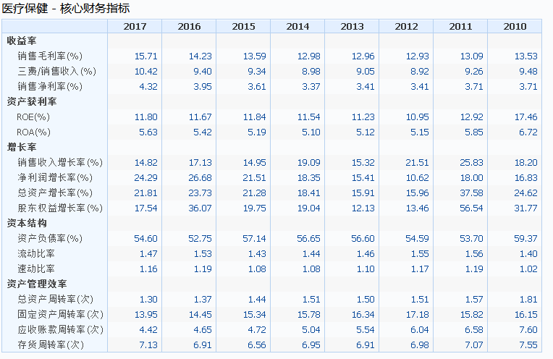
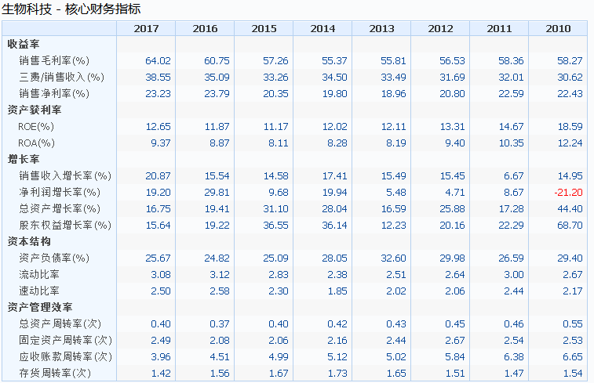
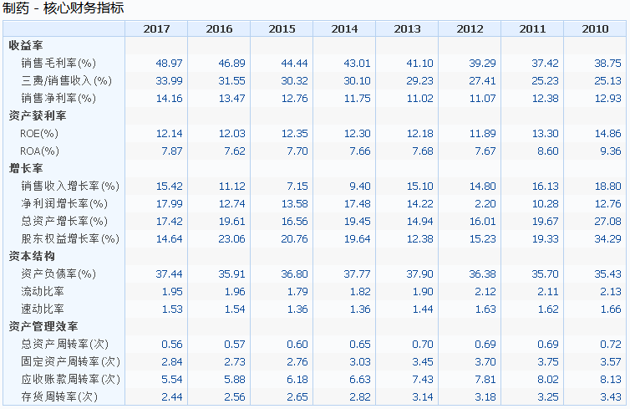

总体来说医药行业核心财务指标ROE，净利润增长率都有2位数的增长，生物科技、制药行业销售毛利率较高40%~60%之间。

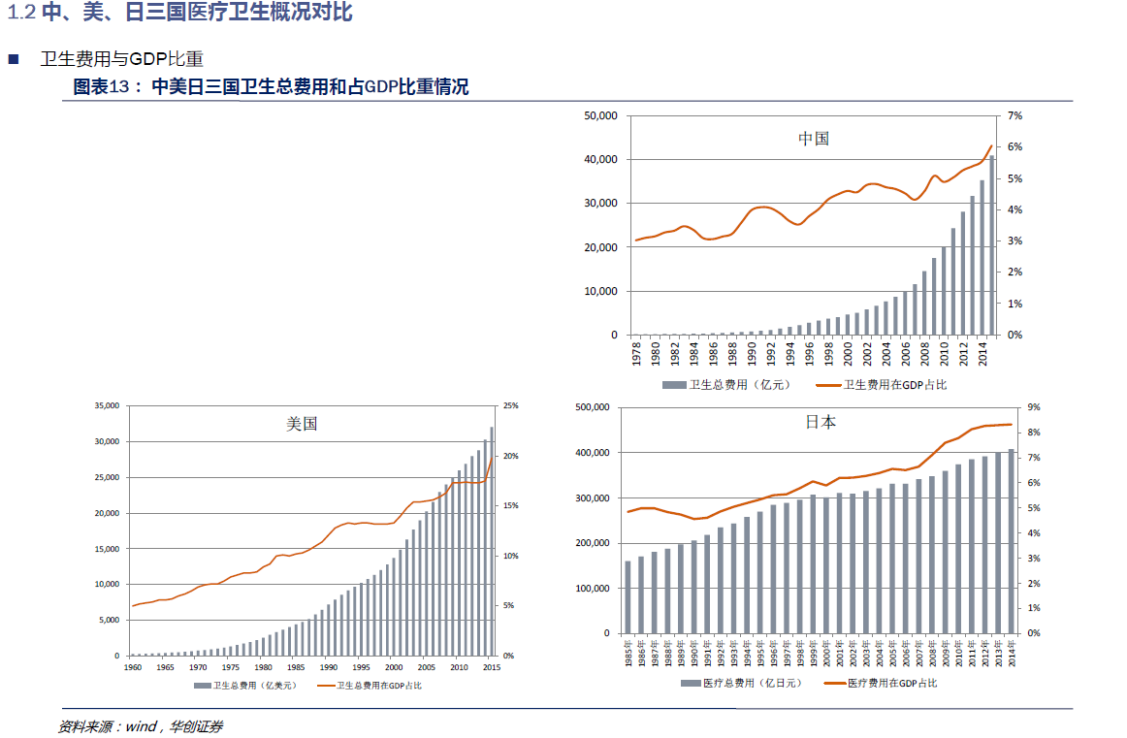
2、横向比较美国、中国和日本，简析医药行业的发展潜力。提示：从人口年龄结构，医药支出占比，医保政策，医疗监管等维度定量分析
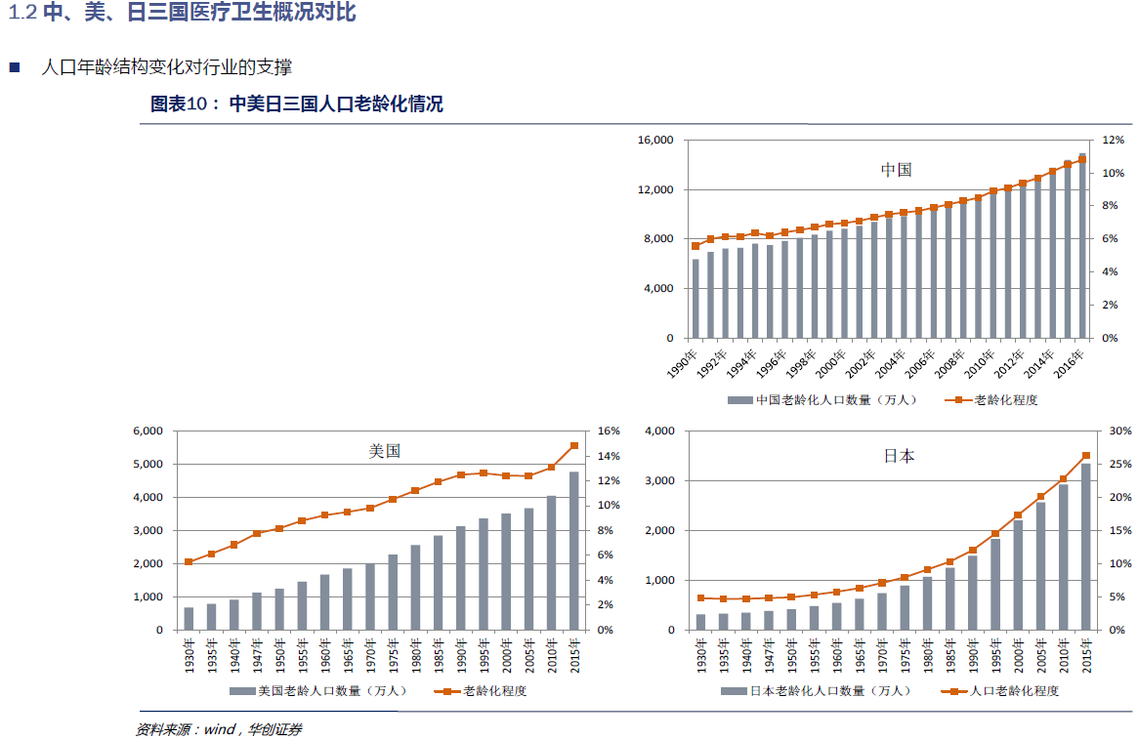

 | GDP比重 | 老龄化程度
美国 | 20% | 15% |  | 中国类比日本，随着老龄化的程度加深，医药占比GDP达到日本8%左右，相当于2%的GDP将是非常巨大的产业
日本 | 8.50% | 11% |  | 按照2017年中国GDP82万亿的2%计算，医药未来行业产值至少16400亿
中国 | 6% | 26%
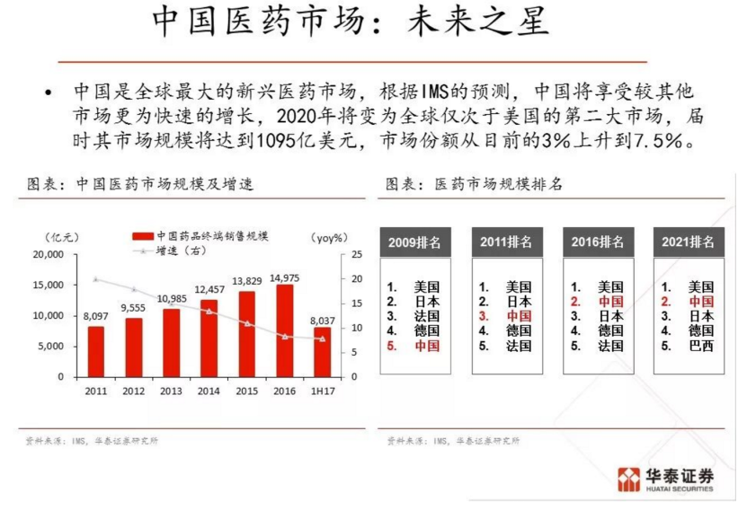

3、简述医药行业的产业链，并分析各个环节中的竞争格局
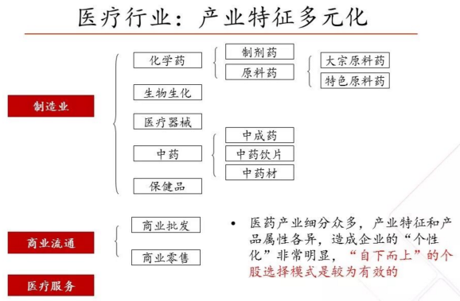
 |  |  | 总体来说可以分三大产业：制造业、商业流通、医疗服务。
 |  |  | 制造业：跟化工行业类似，没有技术含量的大宗原料药加工就是化工行业，具有周期性。
 |  |  | 例如：维生素、抗生素等等。上市公司：新和成。
 |  |  | 生物生化部分药物有专利保护等技术壁垒，属于高利润行业。
 |  |  | 医疗器械类似高端制造业
 |  |  | 重要属于中国特色行业，未来随着科技进步，中国开发与世界接轨这方面不具有发展潜力。
 |  |  | 中药里面的品牌药特别是OTC类似于保健品的奢侈品，例如：东阿阿胶、片仔癀等等。
 |  |  | 商业流通主要是批发、零售商。例如：上海医药、国药控股、九州通等等。
 |  |  | 医疗服务主要是医院、体检、保健。例如：爱尔眼科、通策医疗，美年健康。
 |  |  | 总体来说利润最高、最优发展潜力的细分行业：生物生化。这块是国际药厂具有垄断优势的行业。例如：恒瑞医药、复星医药等等。

4、为什么中国的医药上市公司与美国相比市值差距那么大？你认为未来5-10年内是否有望极大地缩小这一差距？
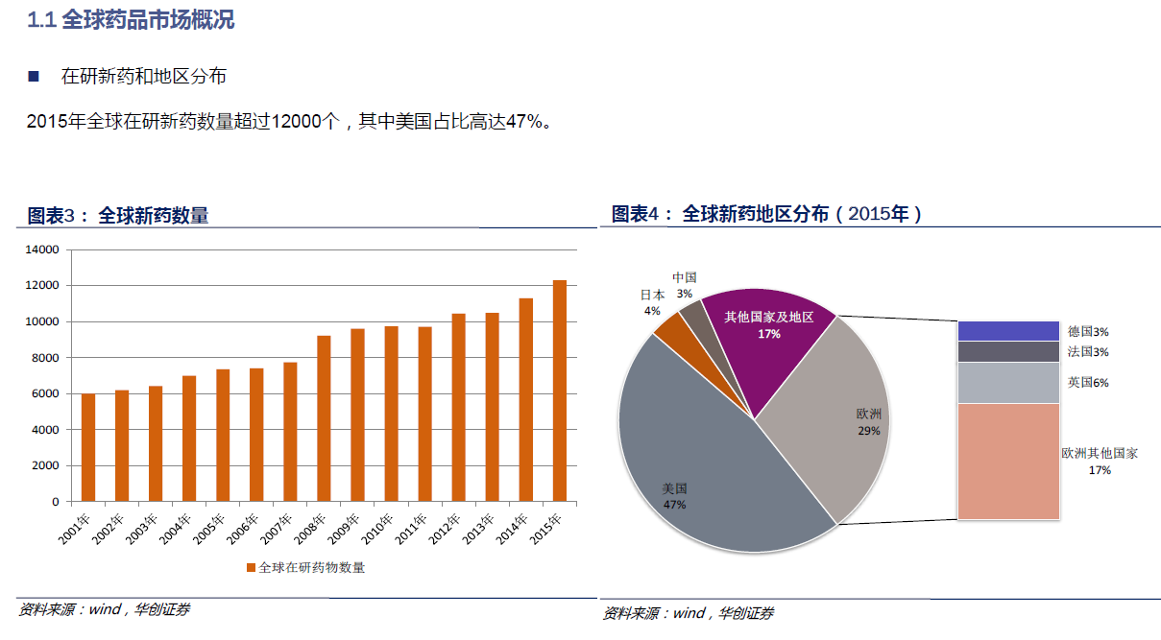
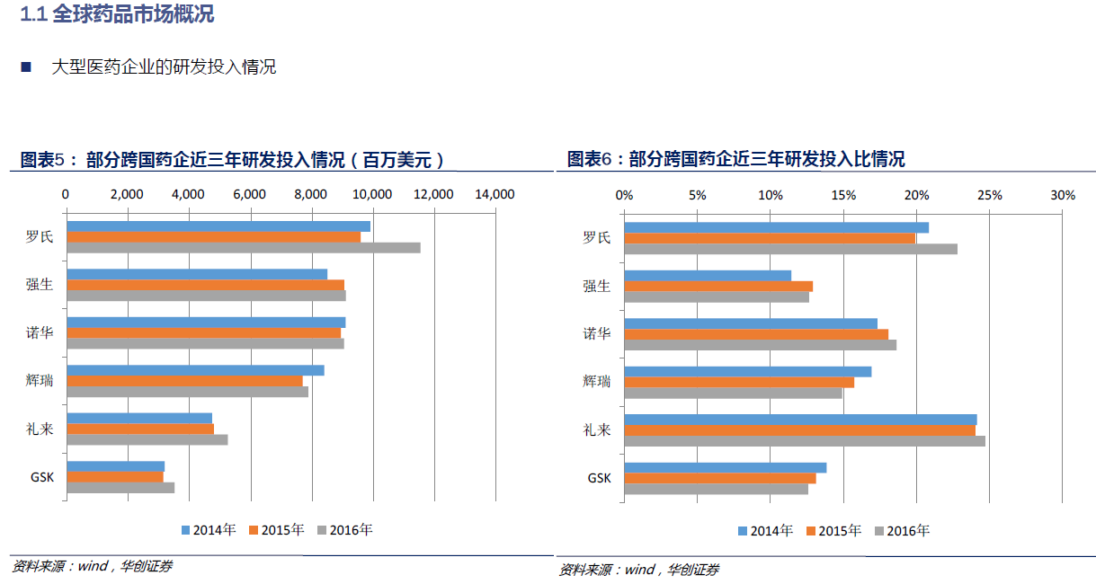

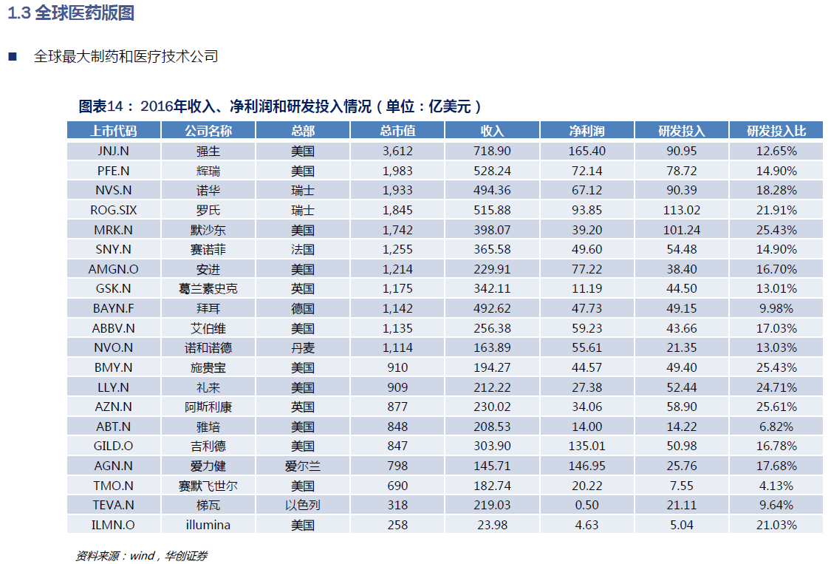

 |  |  |  | 国内医药行业龙头：恒瑞制药（2677亿人民币）、复星医药（1108亿人民币）。
 |  |  |  | 美国医药龙头：强生（3612亿美元）、辉瑞（1983亿美元）
 |  |  |  | 市值相差10~20倍。
 |  |  |  | 中国的市场足够辽阔，中国的医疗正在改革中。未来随着国内药企研发投入增加，差距不一定会马上缩小，但是国内医药行业的成长性的空间很大。

5、医药行业研发驱动、渠道驱动和投资驱动各自的商业模式有什么区别？
研发驱动靠的是科技创新、专利保护，需要绝大的研发投入，国外药企100亿级别美元的投入占据明显市场支配地位。国内典型：恒瑞医药。
渠道驱动主要是靠销售驱动，这种制药公司过会存在商业贿赂风险，公司的销售人员占比高于研发占比。另外一种就是专门做医药商业的流通的公司，例如：上海医药、国药控股。
投资驱动典型就是复星医药：
在非控股并购投资（以下称“股权投资”）方面，本集团自2009年起已经明确，只投资于主业相关的业务领域。本集团的股权投资不单纯以获取财务收益为目标，而是以专注于医药、诊断与器 械等相关行业的产品技术和商业模式前沿，把握行业发展的方向和机会，获取领先的技术和产品为目的。随着业务规模的扩大，经营性利润和现金流日益成为本集团业绩的主要贡献，本集团经营性利润的增速明显高于投资收益的增速，投资收益对本集团的业绩贡献度呈现明显的下降趋势。单纯由股权投资及变现获得的现金，成为了本集团增强经营实力的有益补充。积极开展针对主要经营活动在中国以外的国家或地区开展或主要向处于中国以外的国家或地区对象提供服务的经营主体的并购。全资子公司复星实业、能悦有限公司是本集团海外业务的主要投资主体。 与此同时，本集团也继续努力在制药与研发领域进行海外拓展，希望能够将适合中国的高性价比的仿制药引入中国市场。本集团的利润组成主要来自经营性利润和投资收益，且经营性利润的总体占比保持较大比例， 并逐渐占据更加主导的地位；同时，作为长期战略投资的国内医药分销龙头企业国药控股，2014 年度按权益法核算的长期股权投资产生的收益占投资收益的比重为44.4%。

引用：企业观察：复星医药的经营模式及核心竞争力分析 http://blog.sina.com.cn/s/blog_4ac457310102vulx.html

6、简述2017年新医保目录事件，对医药行业发展的机遇与挑战，什么样的公司会受益？
1. 中成药比预期的调入力度要大，虽然市场上普遍担心的中药临床路径不清晰而被限制使用，但显然国家重视中医药产业发展的大逻辑大趋势没有变，一些独家、市场空间比较大的品种值得关注

2.2008年至2016年上半年我国批准的创新化药和生物制品中，绝大部分都被纳入了2017年版药品目录范围或谈判药品范围，国家鼓励新药自主创新的氛围日益浓厚
3.重点支持了儿童药，新增91个品种，但从投资的角度总体来说，儿童用药由于特殊性难以产生很大品种，国家更多的是鼓励和关怀覆盖

受益公司依次排序：1.创新化学生物制品 2.中药政策性扶持 3.儿童药

引用：2017版医保目录解析（上） https://xueqiu.com/9769652619/82814183?from=timeline

7、列举哈药股份、新华医疗、迪安诊断、恒瑞医药、华海药业的商业模式变迁，用数据支撑你的理论。
哈药股份：大宗原料药制造细分行业，逐步过渡到医药商业维护。
新华医疗：医疗器械制造细分行业，围绕医疗器械做经营、服务等相关业务，主营业务范围无变化。
迪安诊断：医疗器械诊断服务细分行业，主营无变化。
恒瑞医药：化学药品研发、生产细分行业。由针剂药、片剂药等低端产品过渡到抗肿瘤、麻醉药等高端产品，市值也随着高速增长。
华海药业：原料药及医药中间体的制造和销售。围绕原料药中间体做相关销售、进出口业务，主营业务范围无变化。
引用：wind主营构成数据

8、查找上述四家公司的高管团队履历和2017年的薪酬，说说你的发现。

哈药股份 | 薪酬（万） |  | 华海药业 | 薪酬（万） |  | 迪安诊断 | 薪酬
副总经理 | 132 |  | 董事长兼总裁 | 155 |  | 总经理 | 100
董事长/总经理 | 41 |  | 副董事长 | 160 |  | 副总经理 | 27~80
 |  |  | 副总裁 | 50~200
新华医疗 | 薪酬（万）
董事长 | 76.62 |  | 恒瑞医药 | 薪酬（万）
总经理 | 62.58 |  | 董事长 | 170
副总经理 | 48.47 |  | 副董事长 | 90
 |  |  | 总经理 | 280
 |  |  | 副总经理 | 87~151

公司成长性越好，研发投入越高的企业，高管的薪酬越高而且高管薪酬与董事长薪酬差距有效，甚至高于董事长。
这表明这种类型公司重视人才，重视干事的人。

9、分析上述五家公司从2017年初到今的股价走势分化的原因。

恒瑞医药 | 慢牛形态，持续上涨。研发投入、技术含量高对于未来成长性有较高预期，估值PE可以更高。
华海药业

迪安诊断 | 周期性形态明显，没有过2015年高点。技术壁垒弱，成长性未来潜力低。
新华医疗
哈药股份

10、对比白酒行业龙头股和医药行业龙头股今年和去年的收益率（各找三家，列出数据），说说你的发现。
 | 2017 | 2018 |  |  | 2017 | 2018
贵州茅台 | 113.07% | 6.03% |  | 恒瑞医药 | 82.49% | 37.92%
五粮液 | 137.88% | -2.79% |  | 复星医药 | 95.26% | -0.65%
洋河股份 | 67.88% | 12.45% |  | 爱尔眼科 | 55.48% | 62.86%

白酒行业、医药行业龙头都属于白马股，2017年已经充分上涨溢价已经较高。2018年熊市特征明显，白酒调整上涨趋缓，医疗行业属于防御性品种持续上涨。

11、你认为医药股的估值是否有泡沫？用数据支撑你的理论。

恒瑞医药 |  |  | 复星医药 |  |  | 爱尔眼科
PE | 80.3 |  | PE | 35.07 |  | PE | 99.2
PB | 16.4 |  | PB | 4.3 |  | PB | 14.6
ROE | 5.99% |  | ROE | 2.90% |  | ROE | 4.07%
净利润增长率 | 16.35% |  | 净利润增长率 | -4.33% |  | 净利润增长率 | 39.16%
主营增长率 | 21.70% |  | 主营增长率 | 47.38% |  | 主营增长率 | 45.86%

医疗行业三个龙头股的净利润增长率<PE ,而且差距很大。
PB居然有10倍以上，ROE只有个位数。
无论从成长性，PB、PE、ROB、净利润增长率和PE的比例来看，都有泡沫。

阅读资料
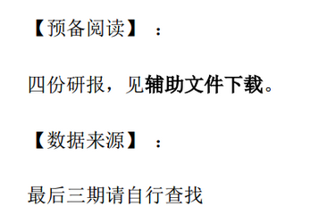
【18春训营 -价值投资新时代】任务八：医药—变局（Ⅱ）

